判定表
案例一、

1、明确需求：
 | 1）、如果金额大于500元，又未过期，则发出批准单和提货单; 2）、如果金额大于500元，但过期了，则不发批准单与提货单; 3）、如果金额小于等于500元，则不论是否过期都发出批准单和提货单; 4）、在过期的情况下不论金额大小还需要发出通知单。

 |  | 条件 | 大于500 | 是 | 是 | 否 | 否
 |  |  | 未过期 | 是 | 否 | 是 | 否
 |  | 动作 | 批准单 | √ | × | √ | √
 |  |  | 提货单 | √ | × | √ | √
 |  |  | 通知单 | × | √ | × | √

 |  | 用例编号 | 用例标题 | 项目/模块 | 前置条件 | 优先级 | 测试步骤 | 测试数据 | 预期结果 | 实际结果
 |  | order_001 | 发批准单和提货单（大于500、未过期） | 订单 | 软件打开 | P1 | 1、输入金额 2、查看是否过期 | 1、金额：501 2、未过期 | 发：批准单、提货单 不发：通知单 | 通过
 |  | order_002 | 发通知单（大于500、过期） | 订单 | 软件打开 | P1 | 1、输入金额 2、查看是否过期 | 1、金额：501 2、过期 | 不发：批准单、提货单 发：通知单 | 通过
 |  | order_003 | 发批准单和提货单（等于500、未过期） | 订单 | 软件打开 | P1 | 1、输入金额 2、查看是否过期 | 1、金额：500 2、未过期 | 发：批准单、提货单 不发：通知单 | 通过
 |  | order_004 | 发批准单和提货单、通知单（小于500、过期） | 订单 | 软件打开 | P1 | 1、输入金额 2、查看是否过期 | 1、金额：400 2、过期 | 发：批准单、提货单、通知单 | 通过

1、明确需求
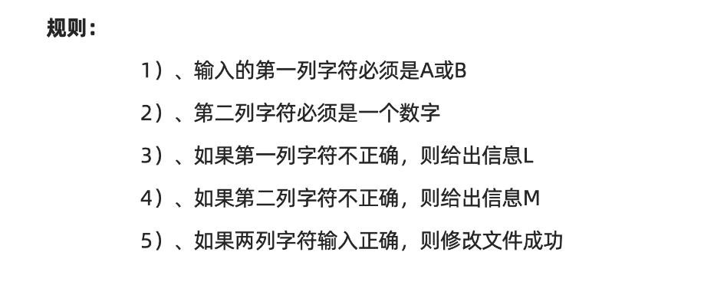

2、列出条件桩、动作桩 |  | 条件 | 是A或B | 是 | 是 | 否 | 否
 |  |  | 是数字 | 是 | 否 | 是 | 否
 |  | 动作 | L | × | × | √ | √
 |  |  | M | × | √ | × | √
 |  |  | 成功 | √ | × | × | ×

 |  | 用例编号 | 用例标题 | 项目/模块 | 前置条件 | 优先级 | 测试步骤 | 测试数据 | 预期结果 | 实际结果
 |  | file_001 | 修改成功（第一列为A或B，第二位数字） | 文件 | 软件打开 | P0 | 1、输入第一列 2、输入第二列 | 1、A 2、1 | 修改文件成功 | 通过
 |  | file_002 | 输出M（第一列为A或B，第二位非数字） | 订单 | 软件打开 | P1 | 1、输入第一列 2、输入第二列 | 1、A 2、A | 输出M | 通过
 |  | file_003 | 输出L（第一列非A或B，第二列是数字） | 订单 | 软件打开 | P1 | 1、输入第一列 2、输入第二列 | 1、C 2、1 | 输出L | 通过
 |  | file_004 | 输出M、L（第一列非A或B，第二列非数字） | 订单 | 软件打开 | P1 | 1、输入第一列 2、输入第二列 | 1、C 2、C | 输出M、L | 不通过

场景法
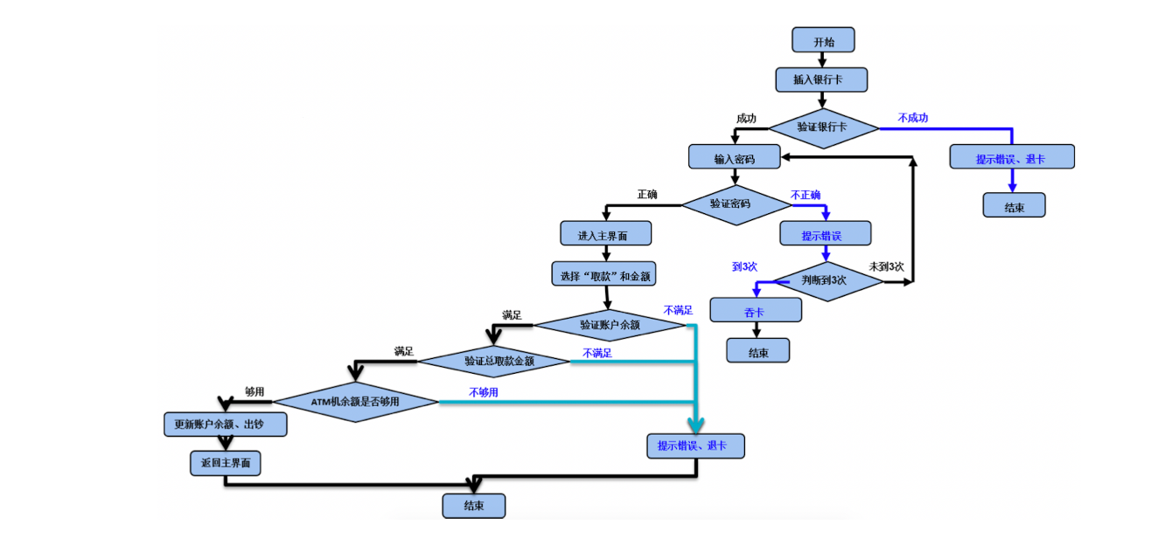

用例编号 | 用例标题 | 项目/模块 | 前置条件 | 优先级 | 测试步骤 | 测试数据 | 预期结果 | 实际结果
ATM_001 | 取款成功 | ATM | 1、银行卡账户余额充足 2、ATM余额充足 | P0 | 1、插入卡 2、输入密码 3、输入取款金额 4、拿钱取卡 | 1、卡：银行卡 2、密码：正确密码 3、取款金额：1000 | 1、取款成功 2、账户余额扣款成功 3、退卡成功 | 通过
ATM_002 | 取款失败（非银行卡） | ATM | 1、银行卡账户余额充足 2、ATM余额充足 | P0 | 1、插入卡 2、输入密码 3、输入取款金额 4、拿钱取卡 | 1、卡：会员卡 2、密码： 3、取款金额： | 取款失败，提示：银行卡类型不对，并吐卡 | 通过
ATM_003 | 取款失败（密码错误3次） | ATM | 1、银行卡账户余额充足 2、ATM余额充足 | P0 | 1、插入卡 2、输入密码 3、输入取款金额 4、拿钱取卡 | 1、卡：银行卡 2、密码：错误密码3次 3、取款金额： | 取款失败，提示：密码错误超过3次，并吞卡成功。 | 通过
ATM_004 | 取款失败（余额不足） | ATM | 1、银行卡账户为0 2、ATM余额充足 | P0 | 1、插入卡 2、输入密码 3、输入取款金额 4、拿钱取卡 | 1、卡：银行卡 2、密码：正确密码 3、取款金额：1000 | 取款失败，提示：账户月不足。90秒后自动退卡 | 通过
ATM_005 | 取款失败（取款金额非100的整数） | ATM | 1、银行卡账户余额充足 2、ATM余额充足 | P0 | 1、插入卡 2、输入密码 3、输入取款金额 4、拿钱取卡 | 1、卡：银行卡 2、密码：正确密码 3、取款金额：130 | 1、取款失败，提示：取款金额必须为100的倍数，单次在20000内 | 不通过
ATM_006 | 取款失败（ATM机余额不足） | ATM | 1、银行卡账户余额充足 2、ATM余额为200 | P0 | 1、插入卡 2、输入密码 3、输入取款金额 4、拿钱取卡 | 1、卡：银行卡 2、密码：正确密码 3、取款金额：1000 | 1、取款失败，提示：ATM故障。 | 通过

